Defects
Project | Calendar 1.1
Environment | Windows 10 pro/ ver. 22H2
Tester | Rudnev Ilya
Build | 1.1
Date | 2024-05-10
ID | D1
Priority | High
Severity | Critical
Status | Actual
Title | Некорректный вывод даты и времени
Description | STR Ввод валидных значений, начальной и конечной даты Result 0001-01-01 39:03:28.105
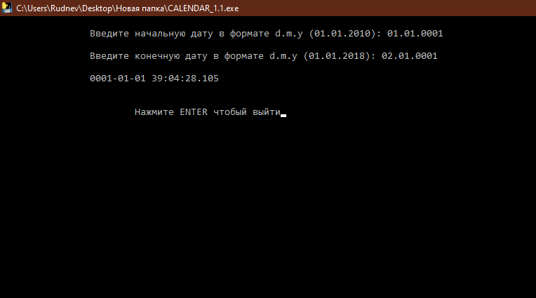
Attachments

